TotalNacional
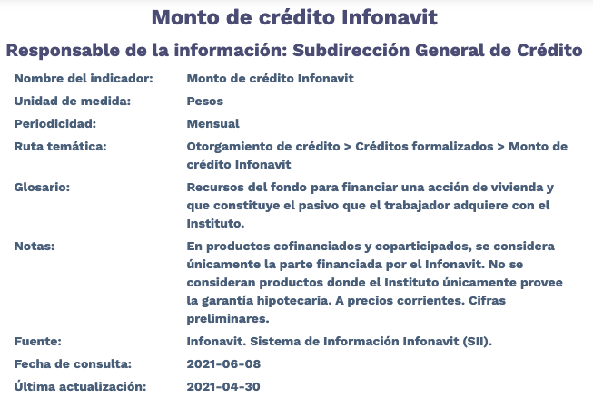
Fecha | TotalNacional
2012/01 | 4,935,504,639.97
2012/02 | 8,283,681,881.44
2012/03 | 9,653,065,534.02
2012/04 | 6,073,696,287.36
2012/05 | 8,883,520,729.23
2012/06 | 10,493,833,685.29
2012/07 | 8,461,492,419.17
2012/08 | 8,461,113,991.00
2012/09 | 7,644,492,589.99
2012/10 | 7,771,796,593.96
2012/11 | 6,392,134,926.86
2012/12 | 7,926,703,987.26
2013/01 | 6,527,506,920.93
2013/02 | 5,375,945,079.00
2013/03 | 6,322,081,225.50
2013/04 | 7,969,316,841.11
2013/05 | 7,543,396,250.02
2013/06 | 6,554,772,071.38
2013/07 | 7,265,301,569.81
2013/08 | 7,051,188,397.83
2013/09 | 6,117,920,616.78
2013/10 | 7,010,324,781.89
2013/11 | 6,577,187,102.77
2013/12 | 9,956,285,182.40
2014/01 | 4,591,118,379.06
2014/02 | 5,683,800,551.57
2014/03 | 6,779,616,446.47
2014/04 | 6,288,504,340.93
2014/05 | 6,873,853,072.34
2014/06 | 8,689,633,823.23
2014/07 | 7,801,492,539.71
2014/08 | 7,775,428,926.85
2014/09 | 8,317,024,071.84
2014/10 | 9,690,350,913.75
2014/11 | 9,409,001,767.80
2014/12 | 12,178,143,165.34
2015/01 | 5,233,747,868.25
2015/02 | 8,507,396,873.55
2015/03 | 9,281,750,767.57
2015/04 | 9,106,424,669.09
2015/05 | 8,570,922,696.18
2015/06 | 8,972,345,940.72
2015/07 | 7,465,864,307.97
2015/08 | 7,629,906,306.86
2015/09 | 9,065,012,296.77
2015/10 | 10,412,193,566.75
2015/11 | 8,177,062,262.56
2015/12 | 10,515,573,511.73
2016/01 | 4,479,968,936.94
2016/02 | 8,421,824,654.57
2016/03 | 8,089,299,983.98
2016/04 | 8,662,499,443.78
2016/05 | 8,693,520,057.86
2016/06 | 10,631,404,439.48
2016/07 | 7,770,534,105.03
2016/08 | 8,546,228,873.34
2016/09 | 8,034,935,016.86
2016/10 | 8,581,487,621.18
2016/11 | 8,353,618,410.38
2016/12 | 9,789,565,247.01
2017/01 | 4,549,046,814.58
2017/02 | 8,578,144,427.41
2017/03 | 8,235,446,875.82
2017/04 | 7,334,594,353.05
2017/05 | 11,204,387,727.29
2017/06 | 12,457,448,588.53
2017/07 | 11,048,412,948.95
2017/08 | 11,861,890,336.78
2017/09 | 10,668,197,807.05
2017/10 | 11,335,402,352.70
2017/11 | 11,604,451,554.30
2017/12 | 13,763,072,584.33
2018/01 | 6,317,642,787.86
2018/02 | 9,111,669,920.73
2018/03 | 9,475,699,041.88
2018/04 | 11,135,644,631.94
2018/05 | 11,985,884,154.86
2018/06 | 12,139,628,254.25
2018/07 | 11,515,952,167.78
2018/08 | 11,838,410,351.78
2018/09 | 10,714,465,243.35
2018/10 | 12,446,746,897.17
2018/11 | 10,622,747,183.87
2018/12 | 10,870,672,198.27
2019/01 | 7,426,011,139.88
2019/02 | 8,489,614,216.46
2019/03 | 10,242,077,688.12
2019/04 | 9,793,160,952.45
2019/05 | 11,725,939,840.39
2019/06 | 11,944,608,402.98
2019/07 | 12,439,478,727.90
2019/08 | 11,308,473,284.69
2019/09 | 11,126,344,657.22
2019/10 | 12,408,762,699.18
2019/11 | 10,501,885,266.34
2019/12 | 13,603,357,393.50
2020/01 | 6,682,180,368.87
2020/02 | 8,820,729,019.23
2020/03 | 11,342,746,345.26
2020/04 | 8,359,540,532.80
2020/05 | 9,127,927,130.67
2020/06 | 11,507,915,529.58
2020/07 | 10,954,235,127.68
2020/08 | 11,122,802,063.84
2020/09 | 11,728,367,777.50
2020/10 | 12,416,536,803.05
2020/11 | 11,323,307,107.80
2020/12 | 16,475,377,163.70
2021/01 | 7,446,805,997.49
2021/02 | 9,989,245,939.27
2021/03 | 11,711,644,428.90
2021/04 | 10,972,106,009.36

